Sheet1
分页标签，点击可以切换活动内容
未开启时候有半透明阴影遮罩

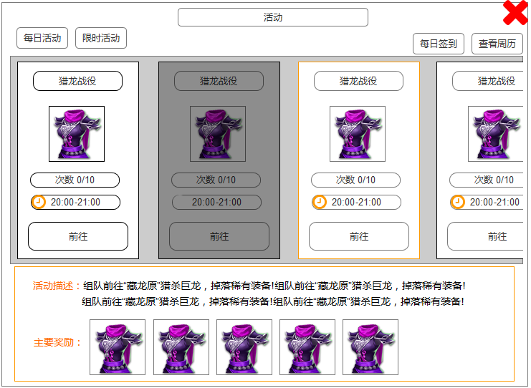

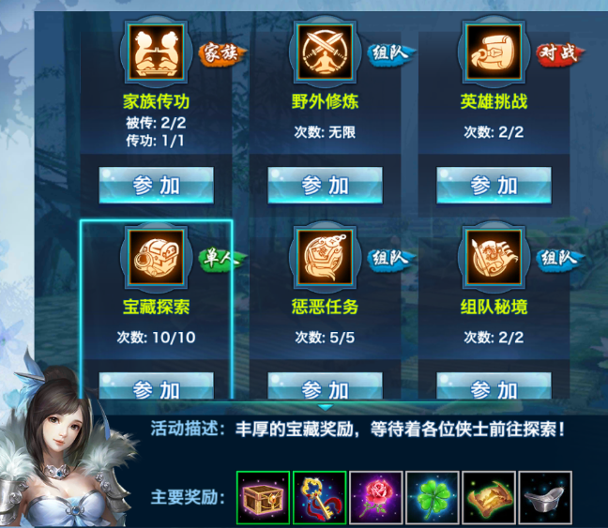
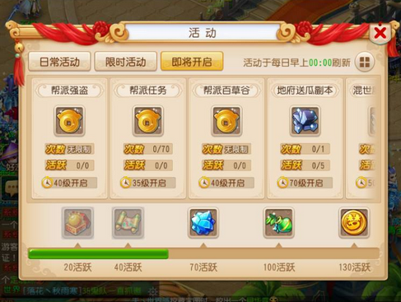

奖励信息：物品图标

点击具有选择状态

活动描述：2行

选中的活动与其弹窗，具有颜色一致性

主要奖励：5个
参考图：剑侠情缘 |  | 参考图：梦幻西游

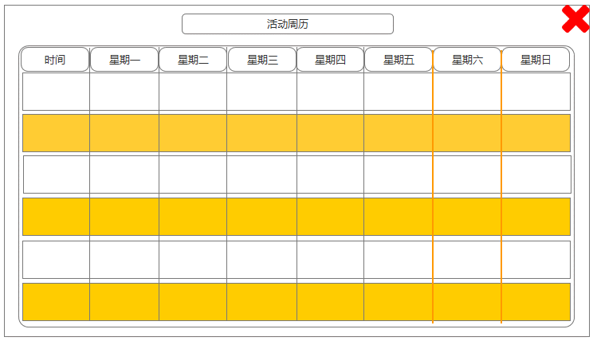
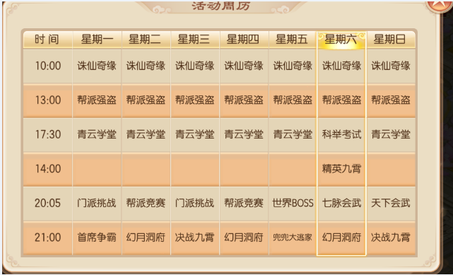

纯文本描述，6个字

 | 参考图：梦幻西游

